상품제안서
벨크로 보온보냉 가방 [BG159] | 상품코드: S16797

 |  |  |  |  |  |  | 02-713-8555 | www.synergygift.co.kr
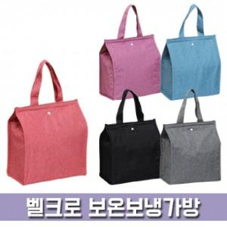

【상세/제작정보】 | <p><span style="font-size: 18.6667px;">※배송비 별도 상품입니다.(박스당 3,500원 부가세별도)</span>​</p>

【인쇄/포장옵션】 | 실크, DTF열전사 / OPP(비닐)

【공급단가】 | 수량 | 100~ | 300~ | 500~ | 1,000~ | 3,000~
*VAT별도 | 단가 | 2,270원 | 2,220원 | 2,150원 | 2,100원 | 2,010원

【상품 URL】 | https://www.synergygift.co.kr:443/src/goods_detail.php?gdno=17196

